Лист1
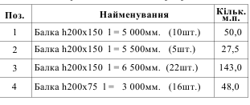
 | шт | Итого, м.п
Балка 150х200х5000мм | 5 | 25 | 0.1 | 0.5
Балка 150х200х5500мм | 5 | 27.5 | 0.165 | 0.825
Балка 150х200х6500мм | 22 | 143 | 0.195 | 4.29
Балка 75х200х3000мм | 16 | 48 | 0.045 | 0.72
 |  |  |  | 6.34
Прогон-брус 100х200мм |  | 61 | 0.02 | 1.22
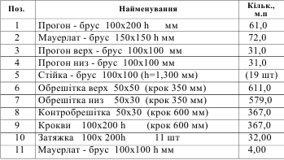
Мауерлат-брус 150х150мм |  | 72 | 0.0225 | 1.62
Прогон верх-брус 100х100мм |  | 31 | 0.01 | 0.31
Прогон низ-брус 100х100мм |  | 31 | 0.01 | 0.31
Стойка-брус 100х100 L=1500мм | 19 | 28.5 | 0.01 | 0.285
Обрешетка верх 50х50мм шаг 350мм |  | 611 | 0.0025 | 1.5275
Обрешетка низ 50х50мм шаг 350мм |  | 579 | 0.0025 | 1.4475
Контробрешетка 50х30 шаг 600мм |  | 367 | 0.0015 | 0.5505
Кроква 100х200мм шаг 600мм |  | 367 | 0.02 | 7.34
Затяжка 100х200мм | 11 | 32 | 0.02 | 0.64
Мауерлат-брус 100х100мм |  | 4 | 0.01 | 0.04
 |  |  |  | 15.29

 |  |  |  | 21.63

Половая доска 50х100мм | м2 | 133 |  | 0.665

